Feuil1

 | Badminton Club Saint Médardais
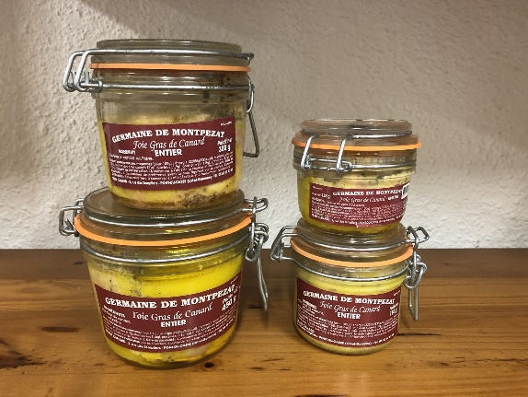

Nom/prénom :
Tél :
Mail :

Référence | Désignation | Quantité | Prix unitaire | Total

FG450 | Bocal de Foie Gras 450g |  | 24.00 € | 0.00 €
FG300 | Bocal de Foie Gras 300g |  | 17.50 € | 0.00 €
FG180 | Bocal de Foie Gras 180g |  | 12.50 € | 0.00 €
FG125 | Bocal de Foie Gras 125g |  | 10.00 € | 0.00 €
GCC | Gésiers de canard confits 212g |  | 7.50 € | 0.00 €
CC | 4 Cuisses de canard confites |  | 12.00 € | 0.00 €
 |  |  |  | 0.00 €
TOTAL GENERAL |  |  |  | 0.00 €
Le bon de commande devra être accompagné de son chèque à l'ordre du BCSMJ

